Solicitud gráfica
 | Área: | Ciencias Naturales |  |  | Fecha:
 | Grado: | 9
 | Título del tema: | Las disoluciones |  |  | ¿Cuaderno de estudio o recurso? | Cuaderno de Estudio
 | Editor: | Lyz Marcela Bernal Gómez

 | Código guión o recurso: | CN_09_09_CO | ← Para determinar este código, visite la hoja de Ayuda
 |  |  |  |  | ESPECIFICACIÓN DE ARCHIVOS A ENTREGAR
Núm. | Archivo Shutterstock o ruta en web | Imagen para: | Tipo | Formato | Nombre imagen SMALL | Tamaño imagen SMALL | Nombre imagen ZOOM | Tamaño imagen ZOOM | Descripción | Observaciones
IMG1 | 3 ESO/Física y química /Las disoluciones / Las mezclas | Cuaderno de Estudio | Fotografía | Horizontal | CN_09_09_CO_IMG1_small | 526 x 370 px | CN_09_09_CO_IMG1_zoom | 800 x 600 px
IMG2 | Código Shutterstock 32849350 | Cuaderno de Estudio | Fotografía | Horizontal | CN_09_09_CO_IMG2_small | 526 x 370 px | CN_09_09_CO_IMG2_zoom | 800 x 600 px
IMG3 | Código Shutterstock 177011159 | Cuaderno de Estudio | Ilustración | Horizontal | CN_09_09_CO_IMG3_small | 526 x 370 px | CN_09_09_CO_IMG3_zoom | 800 x 600 px | 
IMG4 | 3 ESO/Física y química/Las disoluciones / Las mezclas homogéneas /El proceso de la disolución. | Cuaderno de Estudio | Fotografía | Horizontal | CN_09_09_CO_IMG4_small | 526 x 370 px | CN_09_09_CO_IMG4_zoom | 800 x 600 px
IMG5 | Código Shutterstock 183580196 | Cuaderno de Estudio | Fotografía | Horizontal | CN_09_09_CO_IMG5_small | 526 x 370 px | CN_09_09_CO_IMG5_zoom | 800 x 600 px |  | Fotografía del Cerrejón (Guajira). La fotografía se busco con creativecommons. Se relaciona link
IMG6 | Código Shutterstock 171591929 | Cuaderno de Estudio | Fotografía | Horizontal | CN_09_09_CO_IMG6_small | 526 x 370 px | CN_09_09_CO_IMG6_zoom | 800 x 600 px
IMG7 | Código Shutterstock 184778339 | Cuaderno de Estudio | Ilustración | Horizontal | CN_09_09_CO_IMG7_small | 526 x 370 px | CN_09_09_CO_IMG7_zoom | 800 x 600 px | 
IMG8 | Código Shutterstock 123876037 | Cuaderno de Estudio | Ilustración | Horizontal | CN_09_09_CO_IMG8_small | 526 x 370 px | CN_09_09_CO_IMG8_zoom | 800 x 600 px
IMG9 | Código Shutterstock 171500693 Ver descripción y observación | Cuaderno de Estudio | Ilustración | Horizontal | CN_09_09_CO_IMG9_small | 526 x 370 px | CN_09_09_CO_IMG9_zoom | 800 x 600 px | 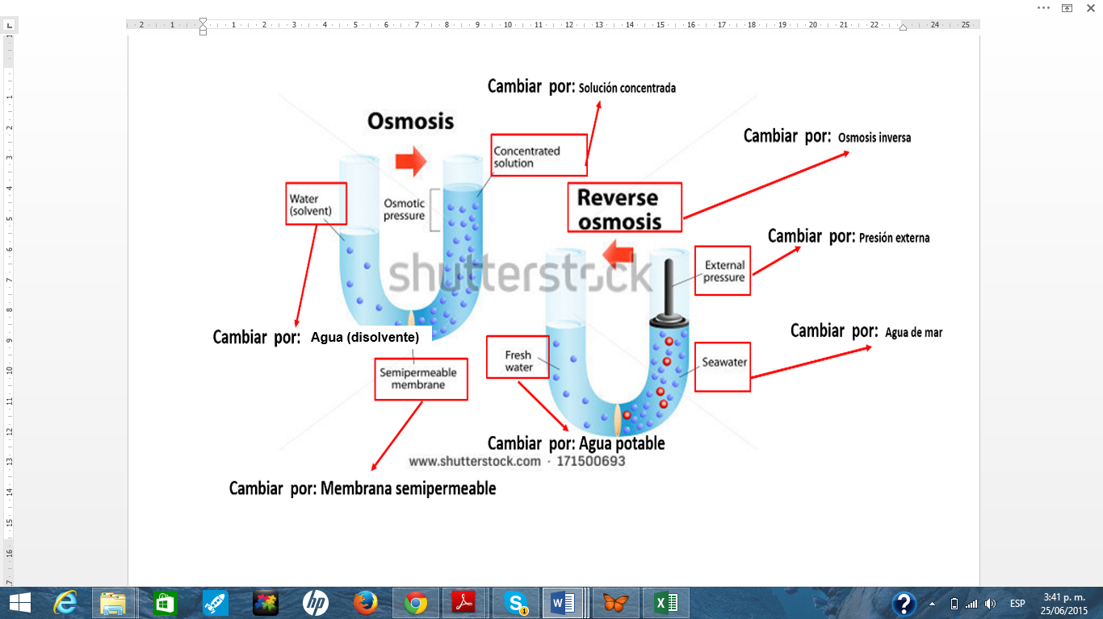 | Realizar cambios de textos de inglés a español, según relación en la imagen guía.

